Tabelle1
abfangen wenn kein Bild hochgeladen oder Datum angegeben | newProduduct.php | nur wenn man kein bild hochgeladen hat kommt noch ne Fehlermeldung | warning: file_get_contents(): Filename cannot be empty in D:\Programme und Funktionen\Xampp\xampp\htdocs\EbayFuerArme\newProduct.php on line 144
abfangen, wenn Datum bereits vorbei | newProduduct.php | erledigt
abfangen wenn Nutzer bereits existiert (jeder Nutzer nur 1 x!) | createAccount.php | erledigt
Logout |  | erledigt
Quellcode mehr kommentieren + einrücken
Sofortkaufen |  | rausgenommen
Passwort verschlüsseln (wenigstens MD5 Hash) |  | erledigr

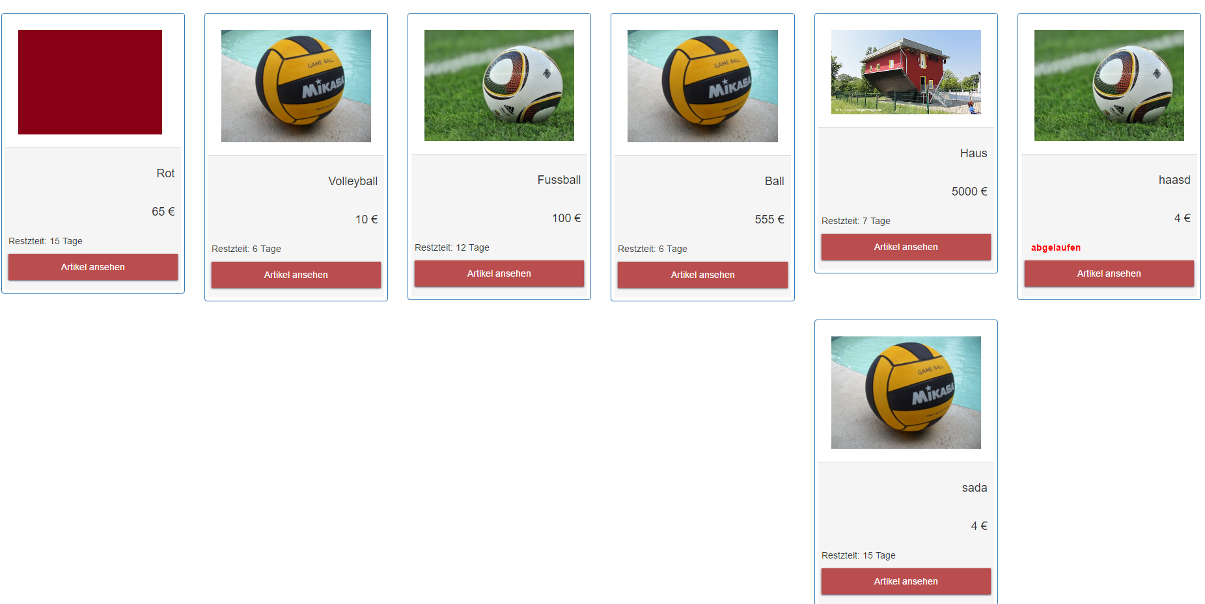
Produkte werden iwie komisch aufgelistet, wenn zu viele

